Instruccions
INSTRUCCION PER EDITAR ELS CONTINGUTS
IMATGES
Si trobem imatges que podem utilitzar poderm crear una carpeta on posar-les. I ens hariem de guarda l'origen i el copyright. Per exemple a EOL posen fotos de iNaturalist citant per exemple: © silvana_pacheco Source: iNaturalist.org
NOM
Nom comú en el idioma seleccionat. En cas de no trobar-ho posarem el nom en llatí i ho deixarem en vermell per buscar-ho més endavant
DESCR_CURTA
No més de 450 caràcters (espais en blanc inclosos). La veritat és que el fet de fer subapartats de la descripció llarga podria permetre fer servir el camp DESCR_LLARGA_INFO com descripció curta. Però per si de cas intentem fer un text més curt.
DESCR_LLARGA
En comptes de crear una descripció llarga podem crear-la en base a tres aspectes mida, informació d'interès i localització. D'aquesta la descripció llarga podria ser una agregació d'aquests subapartats. Una mica la idea que es pot veure en aquesta imatge del llibre Guia practica per coneixer la natura a Catalunya. Cada subapartat té un símbol que permet localitzar ràpidament el tema. En el exemple de la imatge no surt símbol de mida però en altres espècies sí que en surt. | 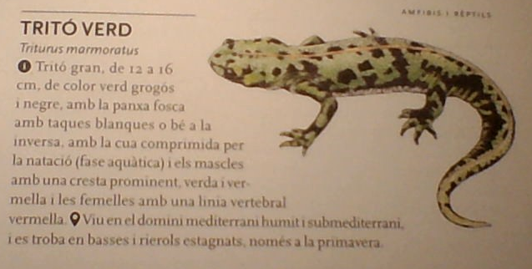
DESCR_LLARGA_MIDA
Mida de l'espècie, ha de ser una cosa molt curta
DESCR_LLARGA_INFO
Descripció de l'espècie, d'on és, característiques, impactes (si és important), ...
DESCR_LLARGA_HABITAT
On es pot trobar, quines zones colonitza, si hi ha algun requeriment per a la seva reproducció (aquí podrien haver consells per evitar la proliferació)
DESCR_LLARGA_NOCONFONDRE
Si es necesari comentar amb quines espècies es pot confondre

